Sheet1
LINE | Layer | 型態 | 異常時處理方法 |  | 標準化 | 處理人員
 |  |  | 成因 | 解決方法
CNVR28 | BM |  | OVEN ROBOT 與 LD PIN 有干涉造成磨削 | 如有發生D角聚集又是X560檢出且集中下手臂可先確認是否有前製程集中性，如有可直接確認LD端PIN支架上是否有磨削 | 1.確認LD端是否有磨削如有需確認ROBOT 2.造成ROBOT異常原因:ROBOT 滑塊損壞、ARM老舊歪斜、點位不佳等… | 李柏賢/ROBOT TEAM
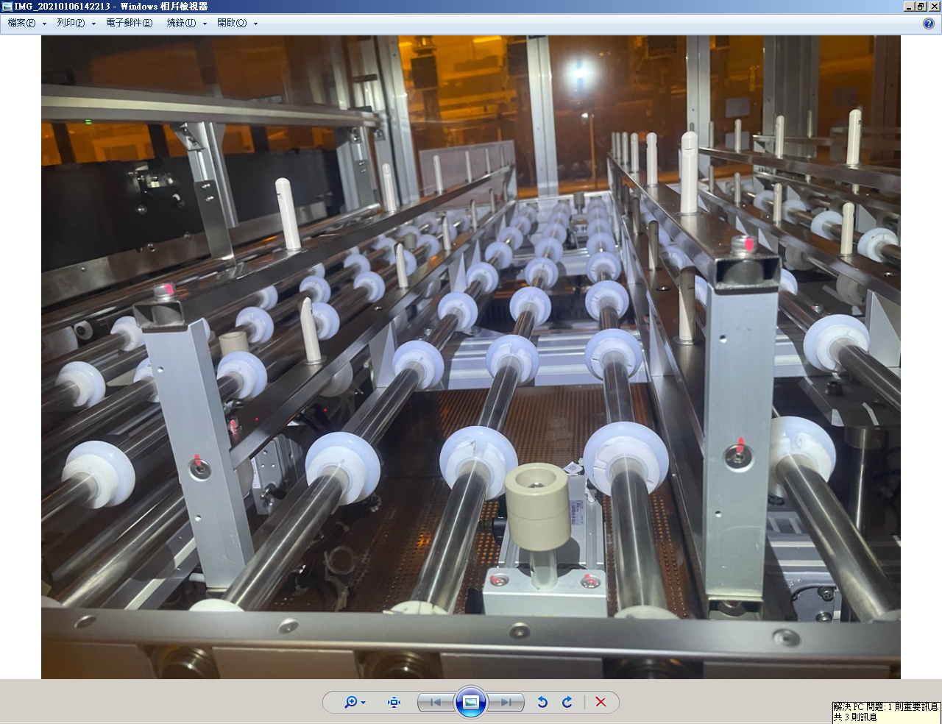

目視確認此處是否有磨削

